Hoja1
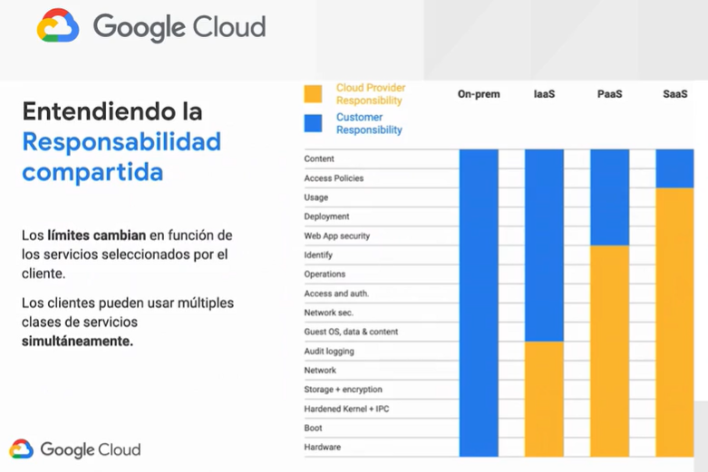
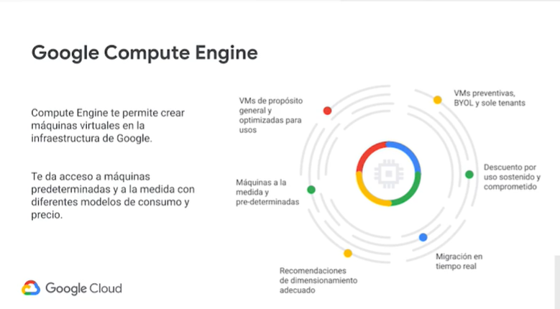
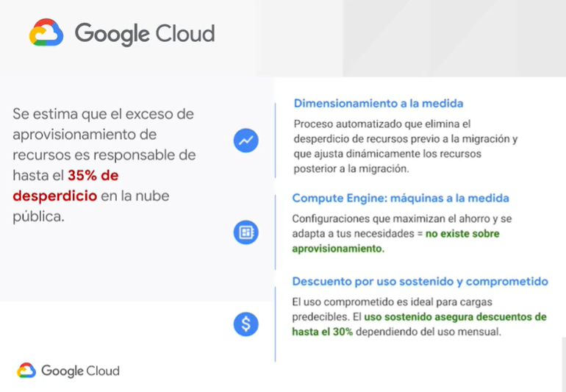
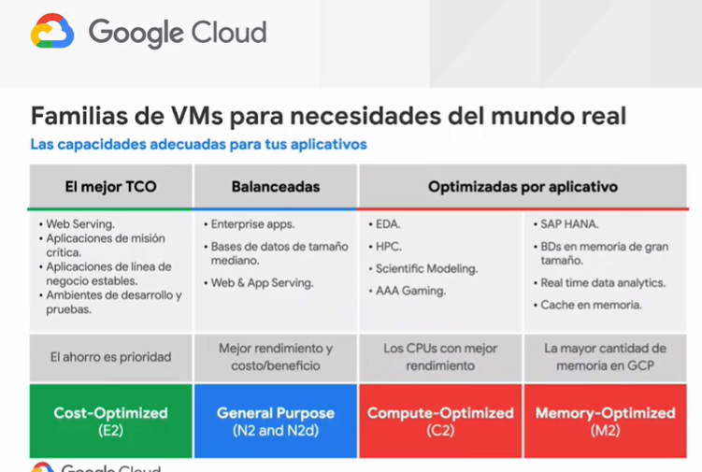
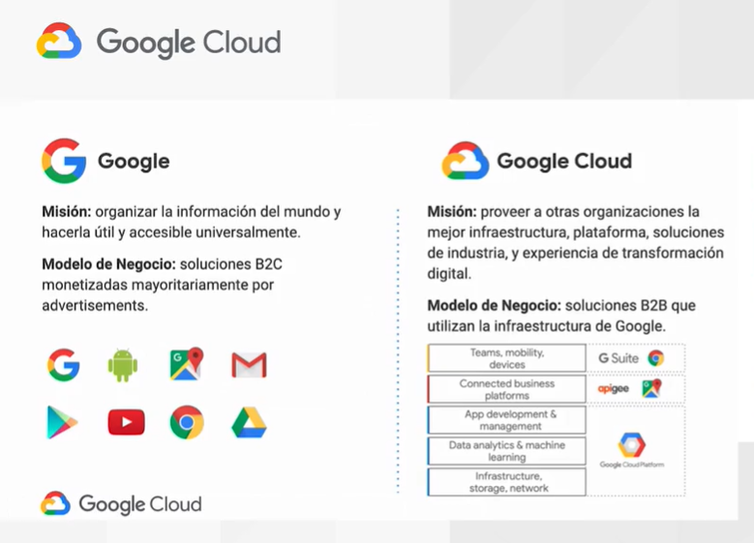

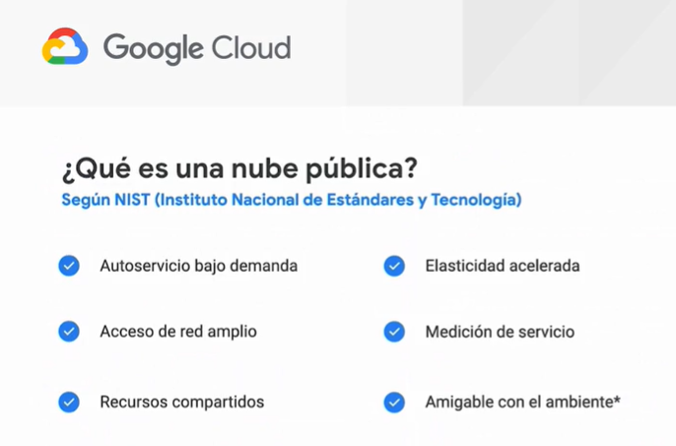

 |  |  |  |  | No hay contratos ni montos fijos

 |  |  |  |  | Pagar según tu demanda

 |  |  |  | Accesible desde cualquier lugar

 | La unica manera de satisfacer a millones
 | de clientes, esto abre economias de
 | escala
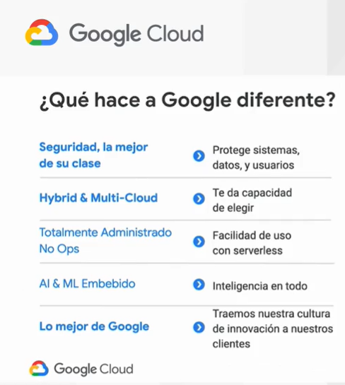

 |  |  | NO obliga a los clientes a usar la tecnologia google
 |  |  | solamente

 |  |  | 9 aplicaciones con mas de 1 billon de usuarios

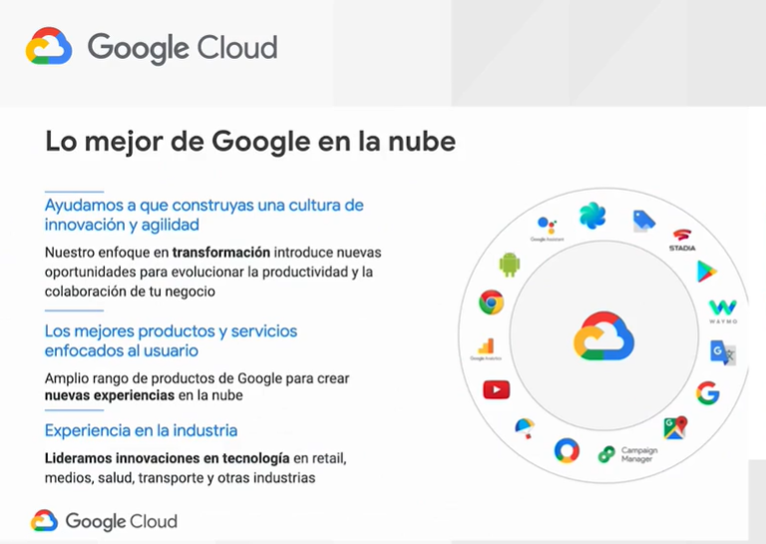

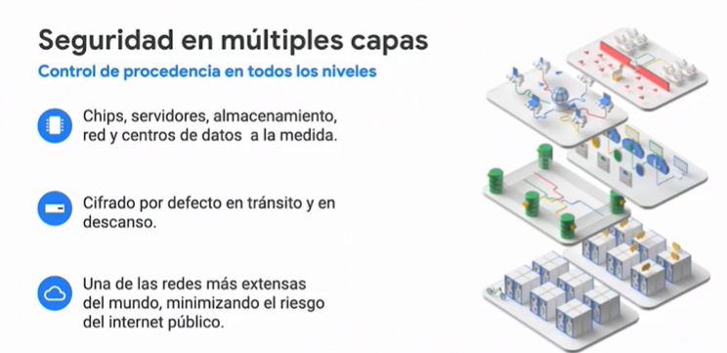

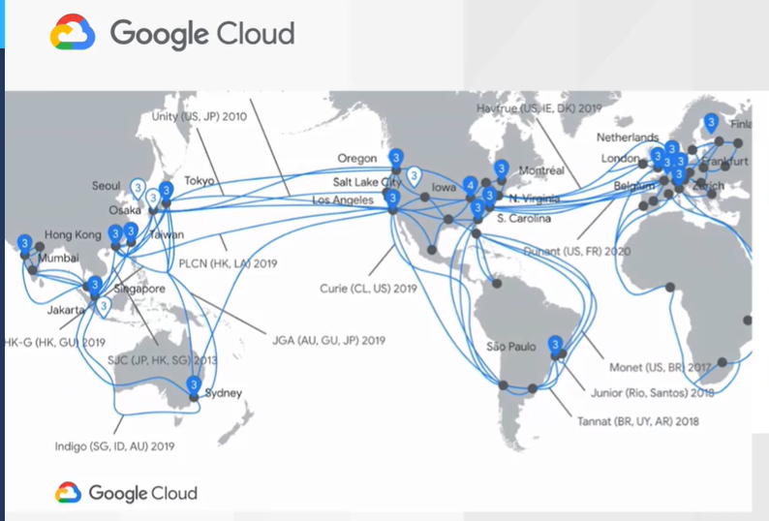
RED DE NUBE DE GOOGLE

 |  |  |  | 130 puntos de presencia en mas 35 paises
 |  |  |  | Una de las redes mas robustas del mundo
 |  |  |  | dia tras dia carga 40% de internet

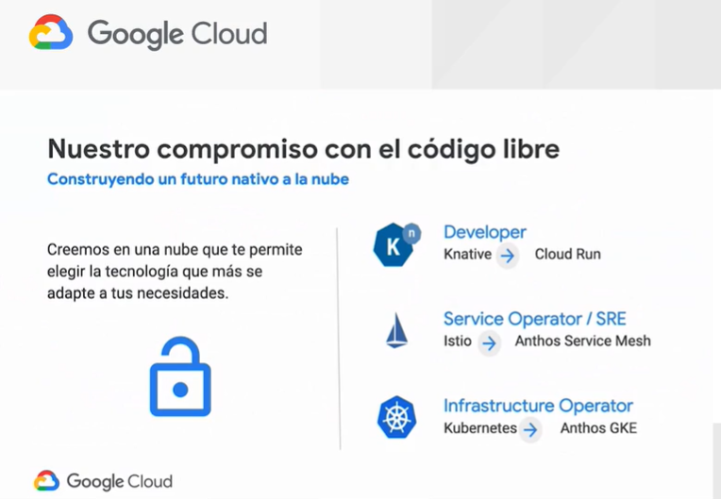
 |  |  |  |  |  | Una nube te debe poder permitir
 |  |  |  |  |  | elegir la tecnologia que mas te
 |  |  |  |  |  | convenga

 |  |  |  |  |  | Google da el rumbo de la practica de open source para una nube
 |  |  |  |  |  | Quieren un futuro nativo a la nube
 |  |  |  |  |  | EJ computo en containers, es popular hoy en dia y Google lo usa
 |  |  |  |  |  | hace 15 años
 |  |  |  |  |  | Fueron proyectos que Google libero al mundo abierto, son los
 |  |  |  |  |  | que generan las mayores contribuciones al open source

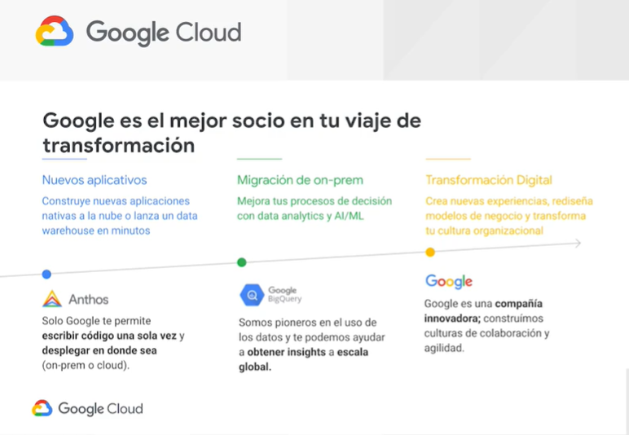

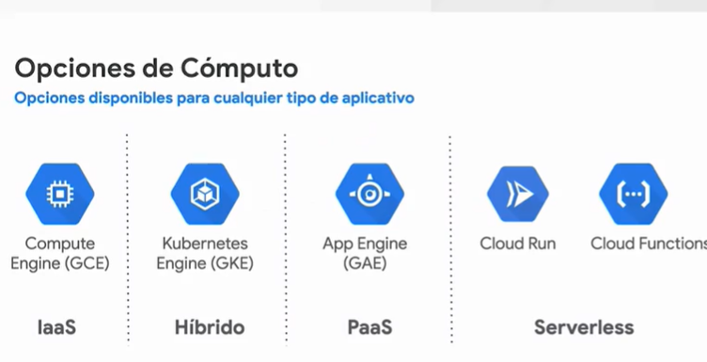


 |  |  |  |  |  |  | Toos estos servicio te permiten
 |  |  |  |  |  |  | desplegar aplicaciones en la nube

 |  | Infraestructura como servicio
 |  | Hibrido
 |  | Plataforma como servicio
 |  | Serverless

El punto de entrada a la nube es Compute Engine que realmente son maquinas virtuales, no necesitas en la mayoria de los casos
un servidor entero porque pueden llegar a ser muy robustas y tendrias un unico punto de fallo, por eso mejor escalar virtualizando
de manera horizontal.
Tu piedes generar una maquina a tus necesidades, puedes conectarte, configurarla, puedes meter tu codigo, instalar cualquier libreria
es decir tienes control absoluto.

Kubernetes Engine
Que es computo orientado a contenedores, en este punto sigues viendo las maquinas virtuales pero ya no las administras
es decir es una especie de abstraccion entre la infraestrutura en la que corren tus aplicativos y tus aplicativos

Plataforma como servicio
Le decimos a Google que le vamos a dar codigo y queremos que Google se encargue de correrlo . Entonces Google toma ese codigo
lo administra y lo despliega por nosotros y estamos a cargo de cosas mas finas como configuración.

Serverless
Tu generas un microservicio que hace una sola cosa pero la hace muy bien.

